基础_27样式基础
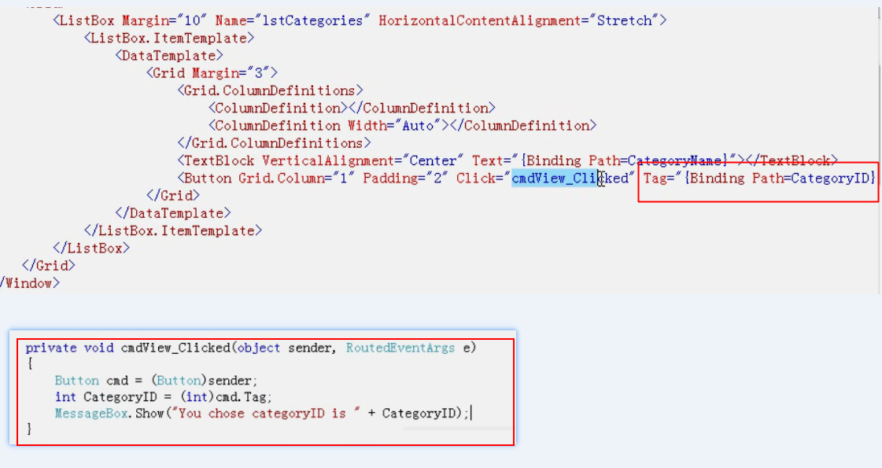
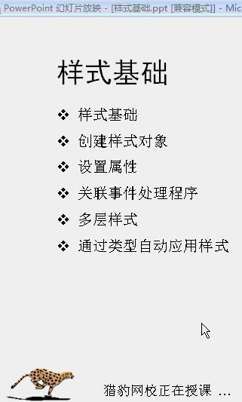
样式基础
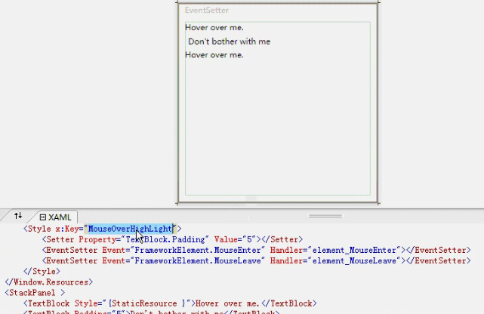
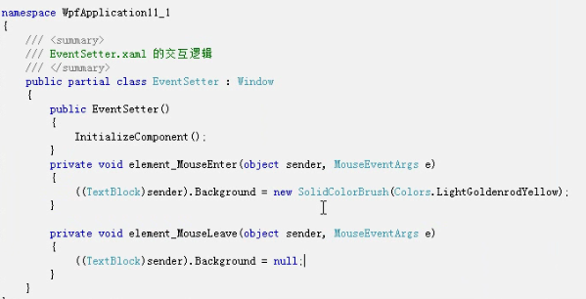

BaseOn 基于前面一个style定义新的样式， 相当于后面一个包含了前一个样式， 如果在后面重复设置前面的属性，则以后一次设置的为准
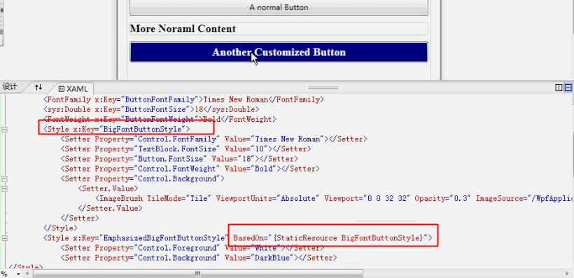

为特定类型元素使用样式： 直接在Style定义中设置TargetType属性为特定控件类型， 这样所有button控件将自动使用该样式，如果又想某些button类型例外不使用该样式，怎么办？ 将该button的style={x:Null}

通过tag定位哪个button被点击了

